表紙・改定履歴
Webダイレクト販売
申込削除API 詳細設計書

© 2020 Sasuke Financial Lab Inc.

変 更 記 録
版数 REV. | 作成更新日 | 変 更 内 容 | 担 当
01 | 2020-12-08 | 初版 | 笠松
02 | 2021-01-19 | データメンテナンスバッチの処理を参考に記載内容を変更 | 笠松
03 | 2021-01-22 | プロセスとシーケンス図を修正 ・プロセス３～１０の更新処理にバッチ向けの記載が混じっていたのを修正 ・プロセス３に更新結果が1件でなかった場合のエラー処理を追加 | 前原
04 | 2021-01-28 | SQLを修正 ・申込および商品付加に紐づくレコード削除時の申込IDの指定を追加 | 前原

インターフェース
詳細設計 |  |  | 大項目 | 小項目 | 詳細



 | エラーコード
 |  | API共通定義書の「リクエスト・レスポンス仕様」シートを参照

プロセス
詳細設計 |  |  |  |  |  |  | 大項目 |  |  | 小項目 |  | 詳細

 | シーケンス

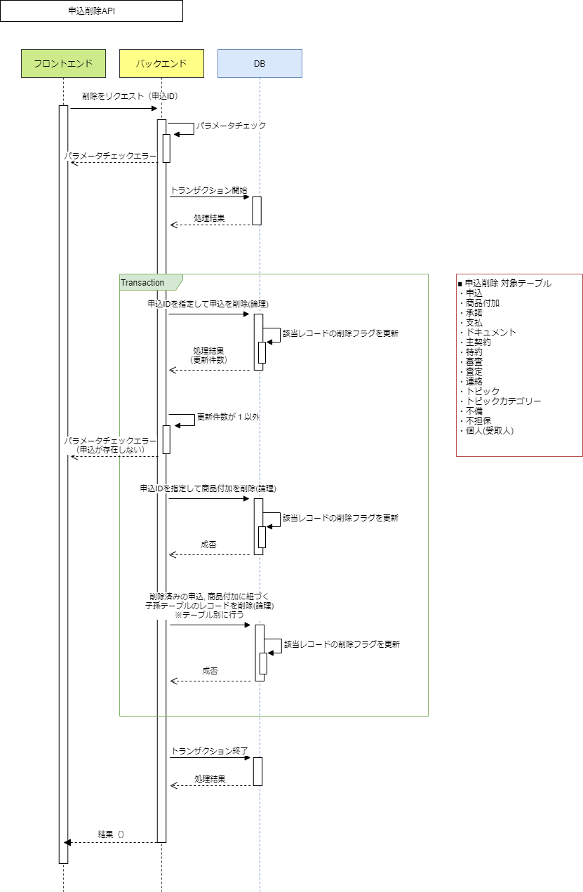

 | プロセス詳細

 | １． | パラメータチェック
 |  | 項目 |  |  |  |  |  |  | チェック内容 |  |  |  | 説明
 |  | 申込ID |  |  |  |  |  |  | 未入力 |  |  |  | 申込IDが未入力のとき
 |  |  |  |  |  |  |  |  | 数値 |  |  |  | 申込IDが数値型でないとき

 | ２． | トランザクションを開始する。

 | ３． | 申込IDを指定して申込の削除フラグを更新する。

 |  | SQL |  |  |  |  |  |  |  |  | パラメータ |  |  |  | 説明
 |  | UPDATE | 申込
 |  | SET | 申込.削除フラグ = TRUE
 |  | WHERE | 申込.申込ID = 【値】 |  |  |  |  |  |  |  | リクエスト.申込ID

 |  | 戻り値 |  | 更新件数 |  |  |  |  |  | 備考
 |  | 項目名（和） |  |  |  |  |  | 項目名（英） | 型 | パラメータ |  |  |  | 説明
 |  | 更新件数 |  |  |  |  |  | なし | int

 |  | 更新件数が1ではない場合エラーを返却する。
 |  | エラー種別 |  |  |  |  |  |  | メッセージ
 |  | パラメータチェックエラー |  |  |  |  |  |  | 申込が存在しません

 | ４． | 申込IDを指定して商品付加の削除フラグを更新する。

 |  | SQL |  |  |  |  |  |  |  |  | パラメータ |  |  |  | 説明
 |  | UPDATE | 商品付加
 |  | SET | 商品付加.削除フラグ = TRUE
 |  | WHERE | 商品付加.申込ID = 【値】 |  |  |  |  |  |  |  | リクエスト.申込ID

 | ５． | 削除済みの申込に紐づくトピックの削除フラグを更新する。

 |  | SQL |  |  |  |  |  |  |  |  | パラメータ |  |  |  | 説明
 |  | UPDATE | トピック
 |  |  | 申込
 |  | SET | トピック.削除フラグ = TRUE
 |  | WHERE |  |  | 申込.削除フラグ = TRUE
 |  |  | AND |  | 申込.申込ID
 |  |  |  |  | = トピック.申込ID
 |  |  | AND 申込.申込ID = 【値】 |  |  |  |  |  |  |  | リクエスト.申込ID
 |  |  | AND |  | トピック.削除フラグ = FALSE

 | ６． | 削除済みの商品付加に紐づく受取人個人の削除フラグを削除する

 |  | SQL |  |  |  |  |  |  |  |  | パラメータ |  |  |  | 説明
 |  | UPDATE | 個人
 |  |  | 商品付加
 |  | SET | 個人.削除フラグ = TRUE
 |  | WHERE |  |  | 商品付加.削除フラグ = TRUE
 |  |  | AND |  | 商品付加.受取人個人ID = 個人.個人ID
 |  |  | AND 商品付加.申込ID = 【値】 |  |  |  |  |  |  |  | リクエスト.申込ID
 |  |  | AND |  | 個人.削除フラグ = FALSE

 | ７． | 削除済みの商品付加に紐づく子テーブルのレコードの削除フラグを更新する。
 |  | ※承諾/支払/ドキュメント/主契約/特約/審査/査定/トピック の各テーブルについて個別にテーブルの数だけ繰り返す

 |  | SQL |  |  |  |  |  |  |  |  |  |  | パラメータ |  | 説明
 |  | UPDATE | [承諾/支払/ドキュメント/主契約/特約/審査/査定/トピック]
 |  |  | 商品付加
 |  | SET | [承諾/支払/ドキュメント/主契約/特約/審査/査定/トピック].削除フラグ = TRUE
 |  | WHERE |  |  | 商品付加.削除フラグ = TRUE
 |  |  | AND |  | 商品付加.商品付加ID
 |  |  |  | = [承諾/支払/ドキュメント/主契約/特約/審査/査定/トピック].商品付加ID | = [承諾/支払/ドキュメント/主契約/特約/審査/査定/トピック]
 |  |  |  |  |  | .商品付加ID
 |  |  | AND |  | 商品付加.商品付加バージョン
 |  |  |  |  | = [承諾/支払/ドキュメント/主契約/特約/審査/査定/トピック]
 |  |  |  |  |  | .商品付加バージョン
 |  |  | AND 商品付加.申込ID = 【値】 |  |  |  |  |  |  |  |  |  | リクエスト.申込ID
 |  |  | AND |  | [承諾/支払/ドキュメント/主契約/特約/審査/査定/トピック].削除フラグ
 |  |  |  |  | = FALSE

 | ８． | 削除済みの審査に紐づく不備の削除フラグを更新する。

 |  | SQL |  |  |  |  |  |  |  |  | パラメータ |  |  |  | 説明
 |  | UPDATE | 不備
 |  |  | 審査
 |  |  | 商品付加
 |  | SET | 不備.削除フラグ = TRUE
 |  | WHERE |  |  | 審査.削除フラグ = TRUE
 |  |  | AND |  | 審査.審査ID
 |  |  |  |  | = 不備.審査ID
 |  |  | AND |  | 商品付加.商品付加ID
 |  |  |  | = [承諾/支払/ドキュメント/主契約/特約/審査/査定/トピック].商品付加ID | = 審査.商品付加ID
 |  |  | AND |  | 商品付加.商品付加バージョン
 |  |  |  |  | = 審査.商品付加バージョン
 |  |  | AND |  | 商品付加.申込ID = 【値】 |  |  |  |  |  | リクエスト.申込ID
 |  |  | AND |  | 不備.削除フラグ = FALSE

 | ９． | 削除済みの査定に紐づく不担保の削除フラグを更新する。

 |  | SQL |  |  |  |  |  |  |  |  | パラメータ |  |  |  | 説明
 |  | UPDATE | 不担保
 |  |  | 査定
 |  |  | 商品付加
 |  | SET | 不担保.削除フラグ = TRUE
 |  | WHERE |  |  | 査定.削除フラグ = TRUE
 |  |  | AND |  | 査定.査定ID
 |  |  |  |  | = 不担保.査定ID
 |  |  | AND |  | 商品付加.商品付加ID
 |  |  |  | = [承諾/支払/ドキュメント/主契約/特約/審査/査定/トピック].商品付加ID | = 査定.商品付加ID
 |  |  | AND |  | 商品付加.商品付加バージョン
 |  |  |  |  | = 査定.商品付加バージョン
 |  |  | AND |  | 商品付加.申込ID = 【値】 |  |  |  |  |  | リクエスト.申込ID
 |  |  | AND |  | 不担保.削除フラグ = FALSE

 | １０． | 削除済みのトピックに紐づく子テーブルのレコードの削除フラグを更新する。
 |  | ※連絡/トピックカテゴリー の各テーブルについて個別にテーブルの数だけ繰り返す

 |  | SQL |  |  |  |  |  |  |  |  | パラメータ |  |  |  | 説明
 |  | UPDATE | [連絡/トピックカテゴリー]
 |  |  | トピック
 |  |  | 商品付加
 |  |  | 申込
 |  | SET | [連絡/トピックカテゴリー].削除フラグ = TRUE
 |  | WHERE |  |  | トピック.削除フラグ = TRUE
 |  |  | AND |  | トピック.トピックID
 |  |  |  |  | = [連絡/トピックカテゴリー].トピックID
 |  |  | AND (
 |  |  |  | (
 |  |  |  |  |  | 商品付加.商品付加ID
 |  |  |  |  |  | = トピック.商品付加ID
 |  |  |  |  | AND
 |  |  |  |  |  | 商品付加.商品付加バージョン
 |  |  |  |  |  | = トピック.商品付加バージョン
 |  |  |  |  | AND
 |  |  |  |  |  | 商品付加.申込ID = 【値】 |  |  |  |  | リクエスト.申込ID
 |  |  |  | ) OR (
 |  |  |  |  |  | 申込.申込ID = トピック.申込ID
 |  |  |  |  | AND
 |  |  |  |  |  | 申込.申込ID = 【値】 |  |  |  |  | リクエスト.申込ID
 |  |  |  | )
 |  |  | )
 |  |  | AND |  | [連絡/トピックカテゴリー].削除フラグ = FALSE

 | １１． | トランザクションを終了する。

 | １２． | HTTPステータス:200を返却して処理終了

